Техничка BAILEY
Артикул на этикетке | Style | Name | Группа | Категория | Коллекция | Сезон | фото | Brand name | Color | Цвет полный | материал верха | материал подкладки | Тип материала верха | Пол (муж/жен/yнисекс) | O/S (53-63 см) | XS (53см) | XS/S (54см) | S (55 см) | S/M (56 см) | M (57 см) | M/L (58 см) | L (59 см) | L/XL (60 см) | XL (61 см) | XL/XXL (62 см) | XXL (63 см) | XXL/XXXL (64см) | XXXL (65см) | сумма | код страны | Name of manufacturer, it's address | Наименование страны-изготовителя: | Вес нетто | Вес брутто | Всего нетто | Всего брутто | Цена | Сумма
21-432-08 | 20001BH | COLVER | Шляпы | Шляпа федора | The Hollywood | всесезон | 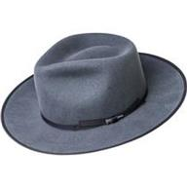 | BAILEY | AVION | серый | 100% шерсть |  | Текстиль, фетр шерстяной | Унисекс |  |  |  |  |  | 1 |  |  |  |  |  |  |  |  | 1 | US | Bollman Headwear Europe Ltd; 2 Merchants drive, Caelisle, Cumbria CA3 0JW, United Kingdom | Соединенные Штаты | 0.1 | 0.15 | 0.1 | 0.15 | 6.00 € | 6.00 €
21-782-14 | 20009BH | COLTER | Шляпы | Шляпа федора | The Hollywood | всесезон | 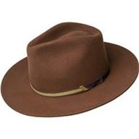 | BAILEY | OAK | коричневый | 100% шерсть |  | Текстиль, фетр шерстяной | Унисекс |  |  |  |  |  |  |  | 1 |  |  |  |  |  |  | 1 | US | Bollman Headwear Europe Ltd; 2 Merchants drive, Caelisle, Cumbria CA3 0JW, United Kingdom | Соединенные Штаты | 0.1 | 0.15 | 0.1 | 0.15 | 6.00 € | 6.00 €
21-783-09 | 25150BH | REFFELL | Кепки | кепка уточка | The Hollywood | всесезон | 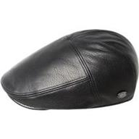 | BAILEY | BLACK | черный | 100% кожа / подклад: 100% полиэстер |  | Кожа | Унисекс |  |  |  |  |  |  |  | 1 |  |  |  |  |  |  | 1 | CN | Bollman Headwear Europe Ltd; 2 Merchants drive, Caelisle, Cumbria CA3 0JW, United Kingdom | Китай | 0.1 | 0.15 | 0.1 | 0.15 | 6.00 € | 6.00 €
21-784-06 | 25550BH | DERIN | Кепки | кепка уточка | The Hollywood | всесезон | 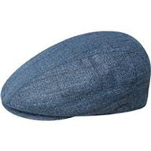 | BAILEY | BLUE | синий | 68% полиэстер - 32% вискоза / подклад: 100% полиэстер |  | Текстиль, ткань | Унисекс |  |  |  |  |  |  |  | 1 |  |  |  |  |  |  | 1 | CN | Bollman Headwear Europe Ltd; 2 Merchants drive, Caelisle, Cumbria CA3 0JW, United Kingdom | Китай | 0.1 | 0.15 | 0.1 | 0.15 | 6.00 € | 6.00 €
21-785-08 | 25551BH | FOSTER | Кепки | кепка с ушками | The Hollywood | всесезон | 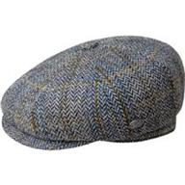 | BAILEY | AVION | серый | 50% шерсть - 50% полиэстер / подклад: 100% полиэстер |  | Текстиль, ткань | Унисекс |  |  |  |  |  |  |  | 1 |  |  |  |  |  |  | 1 | CN | Bollman Headwear Europe Ltd; 2 Merchants drive, Caelisle, Cumbria CA3 0JW, United Kingdom | Китай | 0.1 | 0.15 | 0.1 | 0.15 | 6.00 € | 6.00 €
21-786-14 | 25552BH | CLAUD | Кепки | Кепка восьмиклинка | The Hollywood | всесезон | 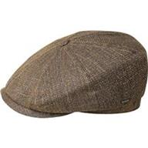 | BAILEY | BRONZE | бронзовый | 68% полиэстер - 32% вискоза / подклад: 100% полиэстер |  | Текстиль, ткань | Унисекс |  |  |  |  |  |  |  | 1 |  |  |  |  |  |  | 1 | CN | Bollman Headwear Europe Ltd; 2 Merchants drive, Caelisle, Cumbria CA3 0JW, United Kingdom | Китай | 0.1 | 0.15 | 0.1 | 0.15 | 6.00 € | 6.00 €
21-787-11 | 25553BH | ABEL | Кепки | Кепка плоская | The Hollywood | всесезон | 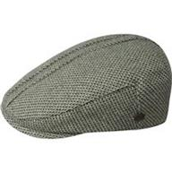 | BAILEY | GREEN | зеленый | 60% полиэстер - 40% шерсть / подклад: 100% полиэстер |  | Текстиль, ткань | Унисекс |  |  |  |  |  |  |  | 1 |  |  |  |  |  |  | 1 | CN | Bollman Headwear Europe Ltd; 2 Merchants drive, Caelisle, Cumbria CA3 0JW, United Kingdom | Китай | 0.1 | 0.15 | 0.1 | 0.15 | 6.00 € | 6.00 €
21-788-08 | 25554BH | LOU | Кепки | Кепка плоская | The Hollywood | всесезон | 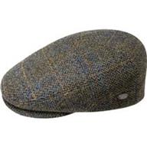 | BAILEY | OAK PLAID | серый | 50% шерсть - 50% полиэстер / подклад: 100% полиэстер |  | Текстиль, ткань | Унисекс |  |  |  |  |  |  |  | 1 |  |  |  |  |  |  | 1 | CN | Bollman Headwear Europe Ltd; 2 Merchants drive, Caelisle, Cumbria CA3 0JW, United Kingdom | Китай | 0.1 | 0.15 | 0.1 | 0.15 | 6.00 € | 6.00 €
21-789-16 | 25555BH | APOSTO | Кепки | Кепка плоская | The Hollywood | всесезон | 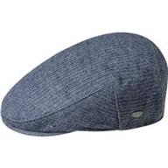 | BAILEY | AVION STRIPE | темно-синий | 55% полиэстер - 25% шерсть - 20% хлопок / подклад: 100% полиэстер |  | Текстиль, ткань | Унисекс |  |  |  |  |  |  |  | 1 |  |  |  |  |  |  | 1 | CN | Bollman Headwear Europe Ltd; 2 Merchants drive, Caelisle, Cumbria CA3 0JW, United Kingdom | Китай | 0.1 | 0.15 | 0.1 | 0.15 | 6.00 € | 6.00 €
21-790-11 | 25556BH | GRIFF | Кепки | кепка уточка | The Hollywood | всесезон | 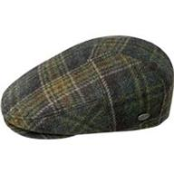 | BAILEY | UNIFORM GREEN PLAID | зеленый | 100% шерсть / подклад: 100% полиэстер |  | Текстиль, фетр шерстяной | Унисекс |  |  |  |  |  |  |  | 1 |  |  |  |  |  |  | 1 | CN | Bollman Headwear Europe Ltd; 2 Merchants drive, Caelisle, Cumbria CA3 0JW, United Kingdom | Китай | 0.1 | 0.15 | 0.1 | 0.15 | 6.00 € | 6.00 €
21-791-08 | 25557BH | BRUNE | Кепки | кепка шестиклинка | The Hollywood | всесезон | 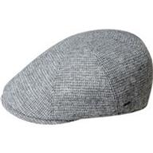 | BAILEY | GREY | серый | 60% шерсть - 40% полиэстер / подклад: 100% полиэстер |  | Текстиль, ткань | Унисекс |  |  |  |  |  |  |  | 1 |  |  |  |  |  |  | 1 | CN | Bollman Headwear Europe Ltd; 2 Merchants drive, Caelisle, Cumbria CA3 0JW, United Kingdom | Китай | 0.1 | 0.15 | 0.1 | 0.15 | 6.00 € | 6.00 €
21-792-72 | 25558BH | FURMAN | Кепки | кепка шестиклинка | The Hollywood | всесезон | 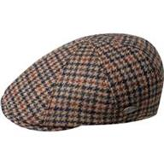 | BAILEY | COPPER PLAID | красный / черный | 100% шерсть / подклад: 100% полиэстер |  | Текстиль, ткань | Унисекс |  |  |  |  |  |  |  | 1 |  |  |  |  |  |  | 1 | CN | Bollman Headwear Europe Ltd; 2 Merchants drive, Caelisle, Cumbria CA3 0JW, United Kingdom | Китай | 0.1 | 0.15 | 0.1 | 0.15 | 6.00 € | 6.00 €
21-793-09 | 30003BH | LANG | Шляпы | Шляпа федора | The Hollywood | всесезон | 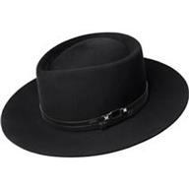 | BAILEY | BLACK | черный | 100% шерсть |  | Текстиль, фетр шерстяной | Унисекс |  |  |  |  |  |  |  | 1 |  |  |  |  |  |  | 1 | US | Bollman Headwear Europe Ltd; 2 Merchants drive, Caelisle, Cumbria CA3 0JW, United Kingdom | Соединенные Штаты | 0.1 | 0.15 | 0.1 | 0.15 | 6.00 € | 6.00 €
21-582-14 | 37180BH | STEDMAN | Шляпы | Шляпа федора | The Hollywood | всесезон | 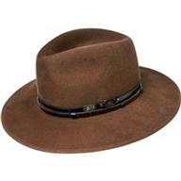 | BAILEY | OAK | коричневый | 100% шерсть / подклад: 100% полиэстер |  | Текстиль, фетр шерстяной | Унисекс |  |  |  |  |  |  |  | 1 |  |  |  |  |  |  | 1 | US | Bollman Headwear Europe Ltd; 2 Merchants drive, Caelisle, Cumbria CA3 0JW, United Kingdom | Соединенные Штаты | 0.1 | 0.15 | 0.1 | 0.15 | 6.00 € | 6.00 €
21-676-08 | 37185BH | ELLETT | Шляпы | Шляпа федора | The Hollywood | всесезон | 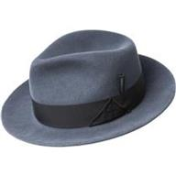 | BAILEY | AVION | серый | 100% шерсть |  | Текстиль, фетр шерстяной | Унисекс |  |  |  |  |  | 1 |  |  |  |  |  |  |  |  | 1 | US | Bollman Headwear Europe Ltd; 2 Merchants drive, Caelisle, Cumbria CA3 0JW, United Kingdom | Соединенные Штаты | 0.1 | 0.15 | 0.1 | 0.15 | 6.00 € | 6.00 €
21-719-17 | 37188BH | COLBY | Шляпы | Шляпа федора | The Hollywood | всесезон | 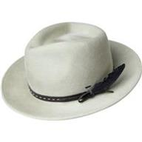 | BAILEY | NICKEL | белый | 100% шерсть / подклад: 100% полиэстер |  | Текстиль, фетр шерстяной | Унисекс |  |  |  |  |  | 1 |  |  |  |  |  |  |  |  | 1 | US | Bollman Headwear Europe Ltd; 2 Merchants drive, Caelisle, Cumbria CA3 0JW, United Kingdom | Соединенные Штаты | 0.1 | 0.15 | 0.1 | 0.15 | 6.00 € | 6.00 €
21-720-06 | 37189BH | GODWIN | Шляпы | Шляпа федора | The Hollywood | всесезон | 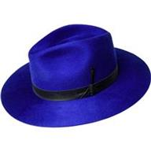 | BAILEY | LAZULI BLUE | синий | 100% шерсть |  | Текстиль, фетр шерстяной | Унисекс |  |  |  |  |  |  |  | 1 |  |  |  |  |  |  | 1 | US | Bollman Headwear Europe Ltd; 2 Merchants drive, Caelisle, Cumbria CA3 0JW, United Kingdom | Соединенные Штаты | 0.1 | 0.15 | 0.1 | 0.15 | 6.00 € | 6.00 €
21-794-17 | 37190BH | TREVEL | Шляпы | Шляпа федора | The Hollywood | всесезон | 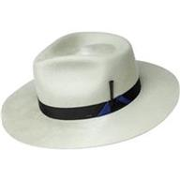 | BAILEY | NICKEL | белый | 100% шерсть |  | Текстиль, фетр шерстяной | Унисекс |  |  |  |  |  | 1 |  |  |  |  |  |  |  |  | 1 | US | Bollman Headwear Europe Ltd; 2 Merchants drive, Caelisle, Cumbria CA3 0JW, United Kingdom | Соединенные Штаты | 0.1 | 0.15 | 0.1 | 0.15 | 6.00 € | 6.00 €
21-795-14 | 37191BH | LEVON | Шляпы | Шляпа федора | The Hollywood | всесезон | 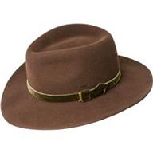 | BAILEY | OAK | коричневый | 100% шерсть |  | Текстиль, фетр шерстяной | Унисекс |  |  |  |  |  |  |  | 1 |  |  |  |  |  |  | 1 | US | Bollman Headwear Europe Ltd; 2 Merchants drive, Caelisle, Cumbria CA3 0JW, United Kingdom | Соединенные Штаты | 0.1 | 0.15 | 0.1 | 0.15 | 6.00 € | 6.00 €
21-796-13 | 37192BH | CROFT | Шляпы | Шляпа федора | The Hollywood | всесезон | 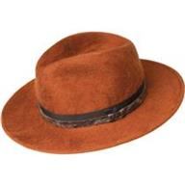 | BAILEY | COPPER | рыжий | 100% шерсть |  | Текстиль, фетр шерстяной | Унисекс |  |  |  |  |  | 1 |  |  |  |  |  |  |  |  | 1 | US | Bollman Headwear Europe Ltd; 2 Merchants drive, Caelisle, Cumbria CA3 0JW, United Kingdom | Соединенные Штаты | 0.1 | 0.15 | 0.1 | 0.15 | 6.00 € | 6.00 €
21-797-11 | 37193BH | CONLON | Шляпы | Шляпа федора | The Hollywood | всесезон | 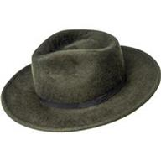 | BAILEY | UNIFORM GREEN | зеленый | 100% шерсть |  | Текстиль, фетр шерстяной | Унисекс |  |  |  |  |  |  |  | 1 |  |  |  |  |  |  | 1 | US | Bollman Headwear Europe Ltd; 2 Merchants drive, Caelisle, Cumbria CA3 0JW, United Kingdom | Соединенные Штаты | 0.1 | 0.15 | 0.1 | 0.15 | 6.00 € | 6.00 €
21-798-09 | 38359BH | TROPE | Шляпы | Шляпа федора | The Hollywood | всесезон | 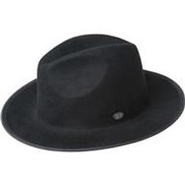 | BAILEY | BLACK | черный | 100% шерсть |  | Текстиль, фетр шерстяной | Унисекс |  |  |  |  |  | 1 |  |  |  |  |  |  |  |  | 1 | CN | Bollman Headwear Europe Ltd; 2 Merchants drive, Caelisle, Cumbria CA3 0JW, United Kingdom | Китай | 0.1 | 0.15 | 0.1 | 0.15 | 6.00 € | 6.00 €
21-799-11 | 38366BH | THALER | Шляпы | Шляпа федора | The Hollywood | всесезон | 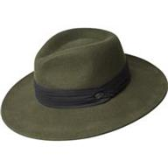 | BAILEY | UNIFORM GREEN | зеленый | 100% шерсть |  | Текстиль, фетр шерстяной | Унисекс |  |  |  |  |  |  |  | 1 |  |  |  |  |  |  | 1 | CN | Bollman Headwear Europe Ltd; 2 Merchants drive, Caelisle, Cumbria CA3 0JW, United Kingdom | Китай | 0.1 | 0.15 | 0.1 | 0.15 | 6.00 € | 6.00 €
21-800-02 | 38367BH | NIALL | Шляпы | Шляпа федора | The Hollywood | всесезон | 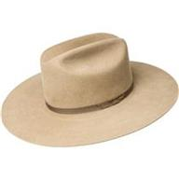 | BAILEY | FAWN | бежевый | 100% шерсть |  | Текстиль, фетр шерстяной | Унисекс |  |  |  |  |  |  |  | 1 |  |  |  |  |  |  | 1 | US | Bollman Headwear Europe Ltd; 2 Merchants drive, Caelisle, Cumbria CA3 0JW, United Kingdom | Соединенные Штаты | 0.1 | 0.15 | 0.1 | 0.15 | 6.00 € | 6.00 €
21-801-90 | 38368BH | CYD | Шляпы | Шляпа федора | The Hollywood | всесезон | 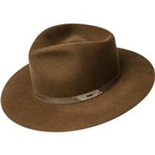 | BAILEY | WHISKEY | коньячный | 100% шерсть |  | Текстиль, фетр шерстяной | Унисекс |  |  |  |  |  | 1 |  |  |  |  |  |  |  |  | 1 | US | Bollman Headwear Europe Ltd; 2 Merchants drive, Caelisle, Cumbria CA3 0JW, United Kingdom | Соединенные Штаты | 0.1 | 0.15 | 0.1 | 0.15 | 6.00 € | 6.00 €
21-802-11 | 61442BH | NILSON | Шляпы | Шляпа федора | The Hollywood | всесезон | 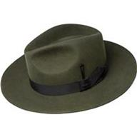 | BAILEY | UNIFORM GREEN | зеленый | 60% пух кролика - 40% пух бобра |  | Текстиль, фетр велюровый | Унисекс |  |  |  |  |  |  |  | 1 |  |  |  |  |  |  | 1 | US | Bollman Headwear Europe Ltd; 2 Merchants drive, Caelisle, Cumbria CA3 0JW, United Kingdom | Соединенные Штаты | 0.1 | 0.15 | 0.1 | 0.15 | 6.00 € | 6.00 €
21-012-17 | 7001 | TINO | Шляпы | Шляпа трилби | The Hollywood | всесезон | 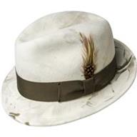 | BAILEY | CONTRAPPOSTO | белый | 100% шерсть |  | Текстиль, фетр шерстяной | Унисекс |  |  |  |  |  | 1 |  |  |  |  |  |  |  |  | 1 | US | Bollman Headwear Europe Ltd; 2 Merchants drive, Caelisle, Cumbria CA3 0JW, United Kingdom | Соединенные Штаты | 0.1 | 0.15 | 0.1 | 0.15 | 6.00 € | 6.00 €
21-068-17 | 7002 | FEDORA | Шляпы | Шляпа федора | The Hollywood | всесезон | 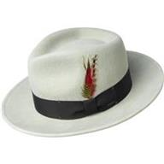 | BAILEY | NICKEL | белый | 100% шерсть |  | Текстиль, фетр шерстяной | Унисекс |  |  |  |  |  |  |  | 1 |  |  |  |  |  |  | 1 | US | Bollman Headwear Europe Ltd; 2 Merchants drive, Caelisle, Cumbria CA3 0JW, United Kingdom | Соединенные Штаты | 0.1 | 0.15 | 0.1 | 0.15 | 6.00 € | 6.00 €
21-009-19 | 7005 | CURTIS | Шляпы | Шляпа федора | The Hollywood | всесезон | 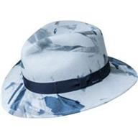 | BAILEY | SEA BREEZE | голубой | 100% шерсть |  | Текстиль, фетр шерстяной | Унисекс |  |  |  |  |  | 1 |  |  |  |  |  |  |  |  | 1 | US | Bollman Headwear Europe Ltd; 2 Merchants drive, Caelisle, Cumbria CA3 0JW, United Kingdom | Соединенные Штаты | 0.1 | 0.15 | 0.1 | 0.15 | 6.00 € | 6.00 €
21-072-20 | 7021 | DARRON | Шляпы | Шляпа поркпай | The Hollywood | всесезон | 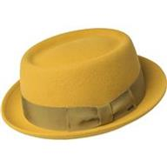 | BAILEY | SATIN BRASS | желтый | 100% шерсть |  | Текстиль, фетр шерстяной | Унисекс |  |  |  |  |  |  |  | 1 |  |  |  |  |  |  | 1 | US | Bollman Headwear Europe Ltd; 2 Merchants drive, Caelisle, Cumbria CA3 0JW, United Kingdom | Соединенные Штаты | 0.1 | 0.15 | 0.1 | 0.15 | 6.00 € | 6.00 €
21-074-08 | 7034 | BLIXEN | Шляпы | Шляпа федора | The Hollywood | всесезон | 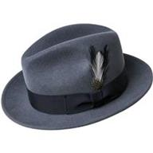 | BAILEY | AVION | серый | 100% шерсть |  | Текстиль, фетр шерстяной | Унисекс |  |  |  |  |  | 1 |  |  |  |  |  |  |  |  | 1 | US | Bollman Headwear Europe Ltd; 2 Merchants drive, Caelisle, Cumbria CA3 0JW, United Kingdom | Соединенные Штаты | 0.1 | 0.15 | 0.1 | 0.15 | 6.00 € | 6.00 €
21-803-08 | 70657BH | FALCON | Шляпы | Шляпа федора | The Hollywood | всесезон | 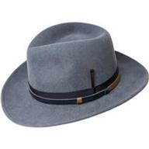 | BAILEY | AVION | серый | 100% шерсть |  | Текстиль, фетр шерстяной | Унисекс |  |  |  |  |  | 1 |  |  |  |  |  |  |  |  | 1 | US | Bollman Headwear Europe Ltd; 2 Merchants drive, Caelisle, Cumbria CA3 0JW, United Kingdom | Соединенные Штаты | 0.1 | 0.15 | 0.1 | 0.15 | 6.00 € | 6.00 €
21-804-14 | 70658BH | MOLIN | Шляпы | Шляпа федора | The Hollywood | всесезон | 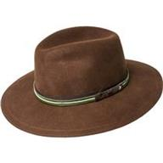 | BAILEY | OAK | коричневый | 100% шерсть |  | Текстиль, фетр шерстяной | Унисекс |  |  |  |  |  |  |  | 1 |  |  |  |  |  |  | 1 | US | Bollman Headwear Europe Ltd; 2 Merchants drive, Caelisle, Cumbria CA3 0JW, United Kingdom | Соединенные Штаты | 0.1 | 0.15 | 0.1 | 0.15 | 6.00 € | 6.00 €
21-805-11 | 70659BH | COLVIN | Шляпы | Шляпа федора | The Hollywood | всесезон | 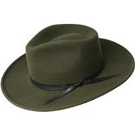 | BAILEY | UNIFORM GREEN | зеленый | 100% шерсть |  | Текстиль, фетр шерстяной | Унисекс |  |  |  |  |  |  |  | 1 |  |  |  |  |  |  | 1 | US | Bollman Headwear Europe Ltd; 2 Merchants drive, Caelisle, Cumbria CA3 0JW, United Kingdom | Соединенные Штаты | 0.1 | 0.15 | 0.1 | 0.15 | 6.00 € | 6.00 €
21-806-09 | 70660BH | ERLER | Шляпы | Шляпа федора | The Hollywood | всесезон | 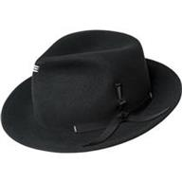 | BAILEY | BLACK | черный | 100% шерсть |  | Текстиль, фетр шерстяной | Унисекс |  |  |  |  |  |  |  | 1 |  |  |  |  |  |  | 1 | US | Bollman Headwear Europe Ltd; 2 Merchants drive, Caelisle, Cumbria CA3 0JW, United Kingdom | Соединенные Штаты | 0.1 | 0.15 | 0.1 | 0.15 | 6.00 € | 6.00 €
21-077-06 | 7100 | RIFF | Шляпы | Шляпа трилби | The Hollywood | всесезон | 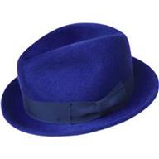 | BAILEY | LAZULI BLUE | синий | 100% шерсть |  | Текстиль, фетр шерстяной | Унисекс |  |  |  |  |  |  |  | 1 |  |  |  |  |  |  | 1 | US | Bollman Headwear Europe Ltd; 2 Merchants drive, Caelisle, Cumbria CA3 0JW, United Kingdom | Соединенные Штаты | 0.1 | 0.15 | 0.1 | 0.15 | 6.00 € | 6.00 €

 |  |  |  |  |  |  |  |  |  |  |  |  |  |  |  |  |  |  |  |  |  |  |  |  |  |  |  |  | 36 |  |  |  |  |  | 3.6 | 5.4

